PAVIMENTOS RIGIDOS
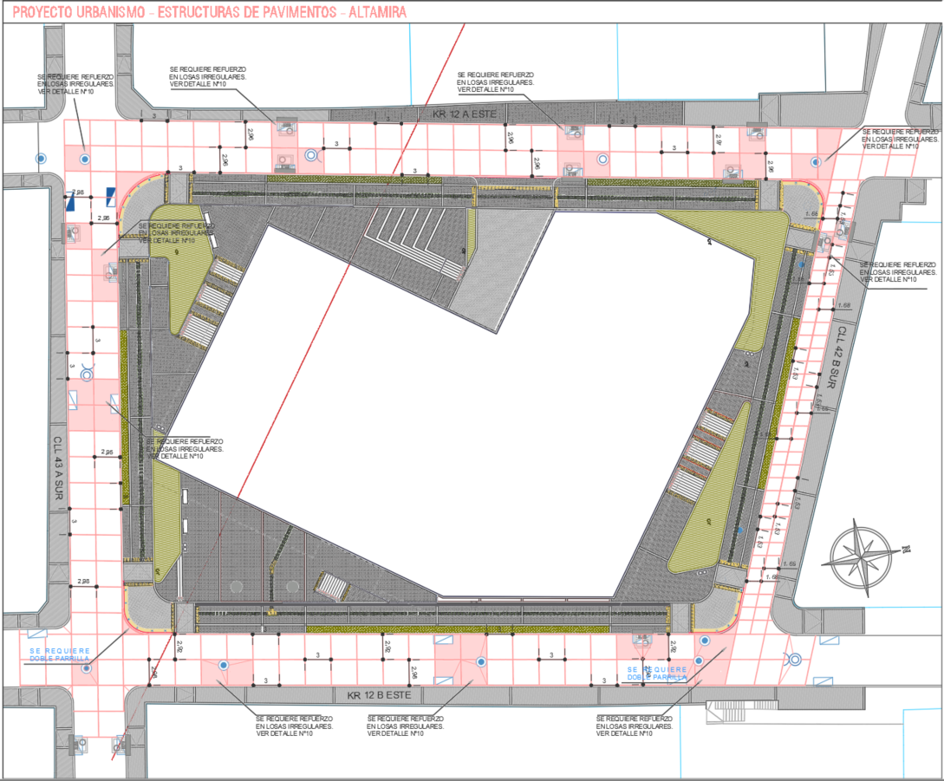
 |  |  |  |  |  |  |  |  |  |  | 101*3 | 303
 |  |  | PAVIMENTO RIGIDO |  |  | TOTAL |  | TOTAL |  |  | 91*3 | 273
 |  |  |  |  |  |  |  |  |  |  | 75*3 | 225
 |  |  | DEMOLICION (15CM) | SUPERFICIE | M2 | 2050.00 | M3 | 307.50 |  |  | 57*3 | 171

 |  |  | RETIRO DE MATERIAL GRANULAR (74 CM) | SUPERFICIE | M2 | 2050.00 | M3 | 1517.00

 |  |  | ESTABILIZACIÓN DE SUBRASANTE CON RAJÓN | SUPERFICIE | M2 | 2050.00 | M3 | 384.37 |  | SE CONSIDERA EL ESPESOR DE 44 TOTAL DE RAJON Y RCD

 |  |  | ESTABILIZACIÓN DE SUBRASANTE CON RCD | SUPERFICIE | M2 | 2050.00 | M3 | 698.03 |  | FACTOR POR 1.25

 |  |  | SELLO (10CM) | SUPERFICIE | M2 | 2050.00 | M3 | 205.00

 |  |  | SUBBASE GRANULAR CLASE C (SBG_C) (15CM) | SUPERFICIE | M2 | 2050.00 | M3 | 307.50

 |  |  | ACERO LISO PARA TRANSFERENCIA DE LOSAS D= 1 1/4" |  |  |  | KG | 721.00 |  | 101
 |  |  |  |  |  |  |  |  |  | 91
 |  |  | (DOVELAS) ACERO LISO PARA TRANSFERENCIA DE LOSAS D= 1" |  |  |  | KG | 2334.00 |  | 75
 |  |  |  |  |  |  |  |  |  | 57
 |  |  | ACERO DE REFUERZO FY=60000 PSI. |  |  |  | KG | 238.00

 |  |  | PISO EN CONCRETO MR41 (280 Kg/Cm2) GRAVA 1" ESTAMPADO (19CM) | SUPERFICIE | M2 | 2050.00 | M3 | 389.50

 |  |  | SELLO DE JUNTAS CON ICOPOR Y SIKAFLEX 1A SELLADO DE JUNTAS (300CC) |  |  |  | ML | 563.6 | 31 | 5.92 | 183.52
 |  |  |  |  |  |  |  |  | 45 | 5.9 | 265.5
 |  |  | CORTE DE PAVIMENTO - INCLUYE EQUIPO |  |  |  | ML | 992 | 34 | 3.37 | 114.58
 |  |  |  |  |  |  |  |  |  |  | 563.6
 |  |  | CURADO DE LOSAS DE CONCRETO (SUMINISTRO Y APLICACIÓN) | SUPERFICIE | M2 | 2050.00 | M2 | 2050.00

ESTRUCTURA CARRERA 12A ESTE
ESTRUCTURA CALLE 43 SUR | ESTRUCTURA CALLE 43A SUR | ESTRUCTURA CARRERA 12B ESTE

